Worksheet
視能訓練士 | 2022 | 眼科薬理学 |  | 2022_co_22_pm001
 |  | 瞳孔散大筋に作用するのはどれか。
 |  | 1 | アセチルコリン
 |  | 2 | アトロピン硫酸塩
 |  | 3 | シクロペントラート塩酸塩
 |  | 4 | トロピカミド
 |  | 5 | フェニレフリン塩酸塩 | 正解
視能訓練士 | 2022 | 眼疾病学 |  | 2022_co_22_pm002
 |  | 球後視神経炎をきたすのはどれか。2つ選べ。
 |  | 1 | 脳動脈瘤
 |  | 2 | 下垂体腺腫
 |  | 3 | 頭蓋咽頭腫
 |  | 4 | 視神経脊髄炎 | 正解
 |  | 5 | 多発性硬化症 | 正解
視能訓練士 | 2022 | 保健医療福祉と視能障害のリハビリテーションの理念 |  | 2022_co_22_pm003
 |  | 我が国の死因（令和元年）で最も多いのはどれか。
 |  | 1 | 肺 炎
 |  | 2 | 心疾患
 |  | 3 | 悪性新生物 | 正解
 |  | 4 | 脳血管疾患
 |  | 5 | 不慮の事故
視能訓練士 | 2022 | 保健医療福祉と視能障害のリハビリテーションの理念 |  | 2022_co_22_pm004
 |  | 眼科医療機関が保健所へ届け出る必要があるのはどれか。2つ選べ。
 |  | 1 | 角膜真菌症
 |  | 2 | 細菌性角膜潰瘍
 |  | 3 | 流行性角結膜炎 | 正解
 |  | 4 | 急性出血性結膜炎 | 正解
 |  | 5 | 単純ヘルペス角膜炎
視能訓練士 | 2022 | 視覚機能の基礎と検査機器（眼解剖） |  | 2022_co_22_pm005
 |  | 近見反応の経路に関与しない部位はどれか。
 |  | 1 | 毛様体
 |  | 2 | 視蓋前域 | 正解
 |  | 3 | 外側膝状体
 |  | 4 | 第1次視覚野
 |  | 5 | 網膜神経節細胞
視能訓練士 | 2022 | 視覚機能の基礎と検査機器（眼解剖） |  | 2022_co_22_pm006
 |  | 筋と支配神経の組合せで誤っているのはどれか。
 |  | 1 | 外直筋 -- 外転神経
 |  | 2 | 眼輪筋 -- 顔面神経
 |  | 3 | 瞼板筋 -- 副交感神経 | 正解
 |  | 4 | 上眼瞼挙筋 -- 動眼神経
 |  | 5 | 瞳孔散大筋 -- 交感神経
視能訓練士 | 2022 | 人体の構造と機能及び心身の発達・加齢 |  | 2022_co_22_pm007
 |  | 小児の発達で誤っているのはどれか。
 |  | 1 | 生後3か月 声を出して笑う
 |  | 2 | 生後5か月 寝返りをする
 |  | 3 | 生後9か月 つかまり立ちをする
 |  | 4 | 生後10か月 人見知りをする
 |  | 5 | 生後12か月 2語文を話す | 正解
視能訓練士 | 2022 | ロービジョン |  | 2022_co_22_pm008
 |  | 平成30年7月1日の身体障害者福祉法施行規則改正後の視覚障害の認定基準で正しいのはどれか。
 |  | 1 | 視野の評価は視能率で行う。
 |  | 2 | 視力の評価は両眼の和で行う。
 |  | 3 | Goldmann視野計での視野検査は認められない。
 |  | 4 | 5級は両眼開放エスターマンテスト視認点数が70点以下である。
 |  | 5 | 複視があり、片眼を遮閉している場合は一眼の視力を0とみなす。 | 正解
視能訓練士 | 2022 | 保健医療福祉と視能障害のリハビリテーションの理念 |  | 2022_co_22_pm009
 |  | 2022年の高齢化率［％］（65歳以上が総人口に占める割合）に最も近いのはどれか。
 |  | 1 | 10
 |  | 2 | 20
 |  | 3 | 30 | 正解
 |  | 4 | 40
 |  | 5 | 50
視能訓練士 | 2022 | 斜視【各型】 |  | 2022_co_22_pm010
 |  | 固定内斜視について正しいのはどれか。
 |  | 1 | 急性発症する。
 |  | 2 | 内直筋前転が有効である。
 |  | 3 | 強度近視でないと発症しない。
 |  | 4 | 眼球の前部が筋円錐から脱臼する。
 |  | 5 | 外直筋と上直筋の間に眼球が脱臼する。 | 正解
視能訓練士 | 2022 | 眼疾病学 |  | 2022_co_22_pm011
 |  | 内斜視と両眼のうっ血乳頭とが合併した場合に考えられる疾患はどれか。
 |  | 1 | 脳腫瘍 | 正解
 |  | 2 | 重症筋無力症
 |  | 3 | Brown症候群
 |  | 4 | Duane症候群
 |  | 5 | ミトコンドリア病
視能訓練士 | 2022 | 両眼視機能と眼球運動 |  | 2022_co_22_pm012
 |  | 内方回旋作用と内転作用を有する外眼筋はどれか。
 |  | 1 | 外直筋
 |  | 2 | 下斜筋
 |  | 3 | 下直筋
 |  | 4 | 上斜筋
 |  | 5 | 上直筋 | 正解
視能訓練士 | 2022 | 眼疾病学 |  | 2022_co_22_pm013
 |  | 輻湊けいれんについて正しいのはどれか。
 |  | 1 | 瞳孔は散瞳する。
 |  | 2 | 調節は麻痺し、遠視化する。
 |  | 3 | 症状は持続的で間欠期はない。
 |  | 4 | 低濃度アトロピン投与が著効する。
 |  | 5 | ボツリヌス毒素内直筋注射が適応となる。 | 正解
視能訓練士 | 2022 | 視能矯正の枠組み |  | 2022_co_22_pm014
 |  | 視覚（視能）の質はどれか。
 |  | 1 | DOS
 |  | 2 | OPS
 |  | 3 | POS
 |  | 4 | QOV | 正解
 |  | 5 | QOL
視能訓練士 | 2022 | 視能矯正の枠組み |  | 2022_co_22_pm015
 |  | 日本で視能訓練士法が制定された年はどれか。
 |  | 1 | 1898年
 |  | 2 | 1930年
 |  | 3 | 1955年
 |  | 4 | 1971年 | 正解
 |  | 5 | 2001年
視能訓練士 | 2022 | 保健医療福祉と視能障害のリハビリテーションの理念 |  | 2022_co_22_pm016
 |  | 患者の権利に関するリスボン宣言で示されていないのはどれか。
 |  | 1 | 自己決定の権利
 |  | 2 | 公共福祉を受ける権利 | 正解
 |  | 3 | 秘密保持に関する権利
 |  | 4 | 良質の医療を受ける権利
 |  | 5 | 情報に対する権利（十分な説明を受ける権利）
視能訓練士 | 2022 | 視覚生理学の基礎 |  | 2022_co_22_pm017
 |  | 暗所視比視感度曲線のピーク波長［nm］はどれか。
 |  | 1 | 380
 |  | 2 | 510 | 正解
 |  | 3 | 555
 |  | 4 | 780
 |  | 5 | 1,310
視能訓練士 | 2022 | 視覚生理学の基礎 |  | 2022_co_22_pm018
 |  | 2線のずれを識別できる閾値はどれか。
 |  | 1 | 副尺視力 | 正解
 |  | 2 | 最小可読閾
 |  | 3 | 最小視認閾
 |  | 4 | 最小分離閾
 |  | 5 | コントラスト閾値
視能訓練士 | 2022 | 生理光学 |  | 2022_co_22_pm019
 |  | 乱視について誤っているのはどれか。
 |  | 1 | 高齢者は倒乱視が多い。
 |  | 2 | 遠視性単乱視の前焦線は網膜上にある。
 |  | 3 | 最小錯乱円の直径をSturmの間隔という。 | 正解
 |  | 4 | 直乱視は垂直方向に最も強い屈折力をもつ。
 |  | 5 | 角膜乱視は水晶体乱視で補償されることが多い。
視能訓練士 | 2022 | 生理光学 |  | 2022_co_22_pm020
 |  | 眼鏡の鼻パッドのアーム（クリングス）が曲がっている。眼鏡レンズの屈折力は、－10.00D、頂点間距離は7mmであった。 頂点間距離12mmと比べたとき矯正効果の変化量で正しいのはどれか。 ただし、－10.00Dで完全矯正状態とする。
 |  | 1 | －1.00D
 |  | 2 | －0.50D | 正解
 |  | 3 | ±0.00D
 |  | 4 | ＋0.50D
 |  | 5 | ＋1.00D
視能訓練士 | 2022 | 視覚生理学の基礎 |  | 2022_co_22_pm021
 |  | 色について正しいのはどれか。2つ選べ。
 |  | 1 | 色は4つの属性をもつ。
 |  | 2 | 近赤外線は可視光である。
 |  | 3 | 白色光は7色に分光される。 | 正解
 |  | 4 | 加法混色は絵の具の混色である。
 |  | 5 | 色相環で相対する色同士を補色という。 | 正解
視能訓練士 | 2022 | 視覚生理学の基礎 |  | 2022_co_22_pm022
 |  | 視神経炎の治療経過における視力と限界フリッカ値との関係のグラフを示す。 正しいのはどれか。
 |  | 1 | &#160;
 |  |  | 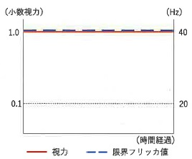
 |  | 2 | &#160;
 |  |  | 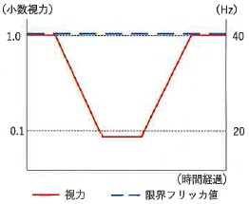
 |  | 3 | &#160;
 |  |  | 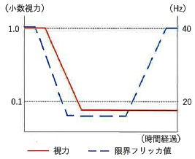
 |  | 4 | &#160; | 正解
 |  |  | 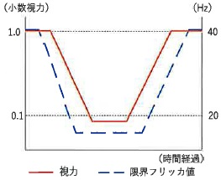
 |  | 5 | &#160;
 |  |  | 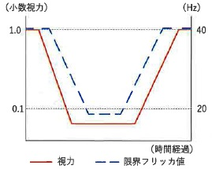
視能訓練士 | 2022 | 斜視【斜視検査】 |  | 2022_co_22_pm023
 |  | 輻湊検査で用いないのはどれか。
 |  | 1 | プリズム
 |  | 2 | 大型弱視鏡
 |  | 3 | ペンライト
 |  | 4 | 偏光フィルタ | 正解
 |  | 5 | Bagolini線条レンズ
視能訓練士 | 2022 | 保健医療福祉と視能障害のリハビリテーションの理念 |  | 2022_co_22_pm024
 |  | 院内感染対策で正しいのはどれか。2つ選べ。
 |  | 1 | ほうきを用いた掃き清掃を行う。
 |  | 2 | 手洗いやマスクの着用が有効である。 | 正解
 |  | 3 | 医療従事者のワクチン接種は有効である。 | 正解
 |  | 4 | 消毒の方法はどの医療機器でも同様である。
 |  | 5 | アデノウイルス感染症疑い患者の検査に個人防護具は不要である。
視能訓練士 | 2022 | 眼疾病学 |  | 2022_co_22_pm025
 |  | 「視神経と視野に特徴的変化を有し、通常、眼圧を十分に下降させることにより視神経障害を改善もしくは抑制しうる眼の機能的構造的異常を特徴とする疾患」と定義されるのはどれか。
 |  | 1 | 加齢黄斑変性
 |  | 2 | サルコイドーシス
 |  | 3 | 視神経炎
 |  | 4 | 緑内障 | 正解
 |  | 5 | 裂孔原性網膜剝離
視能訓練士 | 2022 | 視覚機能の基礎と検査機器（眼解剖） |  | 2022_co_22_pm026
 |  | 以下の文章の（A）に当てはまるのはどれか。 「隅角は、Descemet膜の終端であるSchwalbe線から（A）と虹彩根部を含めた領域である。」
 |  | 1 | 強 膜
 |  | 2 | 水晶体
 |  | 3 | 線維柱帯 | 正解
 |  | 4 | Zinn小帯
 |  | 5 | Schlemm管
視能訓練士 | 2022 | 眼科薬理学 |  | 2022_co_22_pm027
 |  | 涙液検査において、角結膜の三叉神経刺激による反射性分泌の誤差を最小限にするために用いるのはどれか。
 |  | 1 | オキシブプロカイン塩酸塩 | 正解
 |  | 2 | カルテオロール塩酸塩
 |  | 3 | シクロペントラート塩酸塩
 |  | 4 | ピロカルピン塩酸塩
 |  | 5 | フェニレフリン塩酸塩
視能訓練士 | 2022 | 視覚機能の基礎と検査機器（眼解剖） |  | 2022_co_22_pm028
 |  | 正常眼の中心窩で正しいのはどれか。2つ選べ。
 |  | 1 | 網膜厚が最も厚い。
 |  | 2 | 脈絡毛細血管板が栄養する。 | 正解
 |  | 3 | 杆体と錐体の分布は同等である。
 |  | 4 | 内網状層の中に網膜血管が走行する。
 |  | 5 | Ellipsoid zoneの盛り上がり＜bulge＞がある。 | 正解
視能訓練士 | 2022 | 視覚生理学の基礎 |  | 2022_co_22_pm029
 |  | ERG検査の最大応答の結果を示す。 b波の振幅はどれか。
 |  | 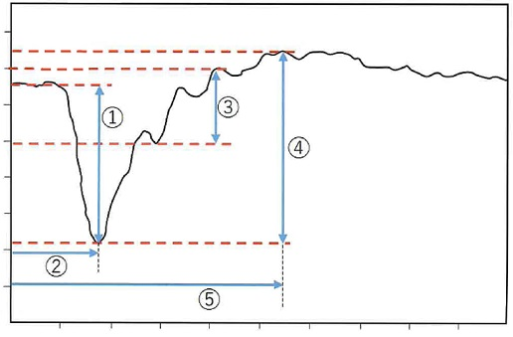
 |  | 1 | ①
 |  | 2 | ②
 |  | 3 | ③
 |  | 4 | ④ | 正解
 |  | 5 | ⑤
視能訓練士 | 2022 | 眼疾病学 |  | 2022_co_22_pm030
 |  | 眼底自発蛍光検査の結果を示す。 この疾患はどれか。
 |  | 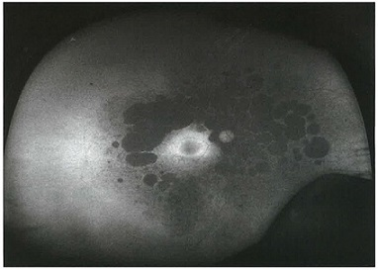
 |  | 1 | Stargardt病
 |  | 2 | 加齢黄斑変性
 |  | 3 | 網膜色素変性 | 正解
 |  | 4 | 卵黄様黄斑ジストロフィ
 |  | 5 | 急性帯状潜在性網膜外層症＜AZOOR＞
視能訓練士 | 2022 | 眼科検査学 |  | 2022_co_22_pm031
 |  | 圧平眼圧計で眼圧値に影響しないのはどれか。
 |  | 1 | 眼瞼圧
 |  | 2 | 房水流量
 |  | 3 | 中心角膜厚
 |  | 4 | 涙液貯留量 | 正解
 |  | 5 | 上強膜静脈圧
視能訓練士 | 2022 | 生理光学 |  | 2022_co_22_pm032
 |  | 遠点が眼後1m、近点が眼前40cmの人の調節力［D］はどれか。
 |  | 1 | 0.5
 |  | 2 | 1.5
 |  | 3 | 2.5
 |  | 4 | 3.5 | 正解
 |  | 5 | 4.5
視能訓練士 | 2022 | 眼科検査学 |  | 2022_co_22_pm033
 |  | Schirmer試験Ⅰ法について誤っているのはどれか。
 |  | 1 | 閉瞼状態で行う。
 |  | 2 | 涙液を染色する。 | 正解
 |  | 3 | 5mm以下は異常である。
 |  | 4 | 検査紙の濡れた長さを測定する。
 |  | 5 | 検査紙を下眼瞼の耳側1/3にかける。
視能訓練士 | 2022 | 視覚生理学の基礎 |  | 2022_co_22_pm034
 |  | 反応を誘発するための刺激光が最も弱いのはどれか。
 |  | 1 | 杆体ERG | 正解
 |  | 2 | 錐体ERG
 |  | 3 | フリッカERG
 |  | 4 | フラッシュERG
 |  | 5 | フラッシュVEP
視能訓練士 | 2022 | 視覚機能の基礎と検査機器（眼解剖） |  | 2022_co_22_pm035
 |  | 中心角膜厚について誤っているのはどれか。
 |  | 1 | 屈折値と相関する。 | 正解
 |  | 2 | 高眼圧症では肥厚する。
 |  | 3 | 水疱性角膜症では肥厚する。
 |  | 4 | LASIK手術により菲薄化する。
 |  | 5 | 3歳までに成人の厚さに達する。
視能訓練士 | 2022 | ロービジョン |  | 2022_co_22_pm036
 |  | 入口で白杖を持った初老の女性が立ち止まっている。 まず行うべき対応はどれか。
 |  | 1 | 手を握り受付まで誘導する。
 |  | 2 | 「受付はこちらです」と伝える。
 |  | 3 | 白杖を持っているので様子をみる。
 |  | 4 | 「何かお手伝いできることはありますか」と尋ねる。 | 正解
 |  | 5 | 検査室に点字ブロックがないので車椅子に乗ってもらう。
視能訓練士 | 2022 | 視覚生理学の基礎 |  | 2022_co_22_pm037
 |  | 小児の視力評価と対象年齢の組合せで正しいのはどれか。
 |  | 1 | 絵視標 -- 0～1歳
 |  | 2 | 縞視標 -- 0～2歳 | 正解
 |  | 3 | 文字視標 -- 2～3歳
 |  | 4 | Landolt環 -- 1～2歳
 |  | 5 | 視行動の観察 -- 5歳以上
視能訓練士 | 2022 | 視覚生理学の基礎 |  | 2022_co_22_pm038
 |  | PL法で用いる視標はどれか。
 |  | 1 | 絵視標
 |  | 2 | 縞視標 | 正解
 |  | 3 | 点視標
 |  | 4 | 文字視標
 |  | 5 | Landolt環
視能訓練士 | 2022 | 両眼視機能と眼球運動 |  | 2022_co_22_pm039
 |  | 正視の人のAC/A比が4⊿/Dのとき、20cmを明視する際に生じる調節性輻湊量［⊿］はどれか。
 |  | 1 | 12
 |  | 2 | 16
 |  | 3 | 20 | 正解
 |  | 4 | 24
 |  | 5 | 28
視能訓練士 | 2022 | 生理光学 |  | 2022_co_22_pm040
 |  | 調節について正しいのはどれか。
 |  | 1 | 近視は老視を発症しない。
 |  | 2 | 調節は瞳孔括約筋の収縮で生じる。
 |  | 3 | 調節麻痺は動眼神経麻痺で生じる。 | 正解
 |  | 4 | 調節緊張症では近方視が障害される。
 |  | 5 | 老視は毛様体筋の減弱が原因である。
視能訓練士 | 2022 | 眼疾病学 |  | 2022_co_22_pm041
 |  | 硝子体出血をきたさないのはどれか。
 |  | 1 | 加齢黄斑変性
 |  | 2 | 後部硝子体剝離
 |  | 3 | 増殖糖尿病網膜症
 |  | 4 | 網膜色素変性 | 正解
 |  | 5 | Terson症候群
視能訓練士 | 2022 | 眼疾病学 |  | 2022_co_22_pm042
 |  | 眼外傷で正しいのはどれか。2つ選べ。
 |  | 1 | 穿孔性眼外傷は交感性眼炎の原因になる。 | 正解
 |  | 2 | 雪眼炎は赤外線による角膜内皮障害である。
 |  | 3 | 眼窩内の鉄片異物の検出にCT検査が有用である。 | 正解
 |  | 4 | 薬品が飛入したときは直ちにガーゼで保護して受診する。
 |  | 5 | 化学外傷はアルカリ性より酸性のほうが重症になりやすい。
視能訓練士 | 2022 | 眼疾病学 |  | 2022_co_22_pm043
 |  | 眼球陥凹をきたすのはどれか。
 |  | 1 | 眼窩腫瘍
 |  | 2 | Crouzon病
 |  | 3 | 甲状腺眼症
 |  | 4 | 眼窩吹き抜け骨折 | 正解
 |  | 5 | 内頸動脈海綿静脈洞瘻
視能訓練士 | 2022 | 眼疾病学 |  | 2022_co_22_pm044
 |  | 産道感染で起こるのはどれか。
 |  | 1 | 咽頭結膜熱
 |  | 2 | 春季カタル
 |  | 3 | 流行性角結膜炎
 |  | 4 | 急性出血性結膜炎
 |  | 5 | クラミジア結膜炎 | 正解
視能訓練士 | 2022 | 眼疾病学 |  | 2022_co_22_pm045
 |  | 前房蓄膿をきたすのはどれか。
 |  | 1 | 老人環
 |  | 2 | 円錐角膜
 |  | 3 | 角膜真菌症 | 正解
 |  | 4 | 水疱性角膜症
 |  | 5 | 単純ヘルペス角膜炎
視能訓練士 | 2022 | 弱視 |  | 2022_co_22_pm046
 |  | 3歳児健康診査で発見されることが多いのはどれか。
 |  | 1 | 先天白内障
 |  | 2 | 乳児内斜視
 |  | 3 | 不同視弱視 | 正解
 |  | 4 | 先天眼瞼下垂
 |  | 5 | 網膜芽細胞腫
視能訓練士 | 2022 | 眼疾病学 |  | 2022_co_22_pm047
 |  | 白内障をきたすのはどれか。
 |  | 1 | Adie症候群
 |  | 2 | Down症候群 | 正解
 |  | 3 | Duane症候群
 |  | 4 | Tolosa-Hunt症候群
 |  | 5 | Sturge-Weber症候群
視能訓練士 | 2022 | 眼疾病学 |  | 2022_co_22_pm048
 |  | 黄斑部に新生血管をきたすのはどれか。
 |  | 1 | 小口病
 |  | 2 | 黄斑円孔
 |  | 3 | 黄斑前膜
 |  | 4 | 強度近視 | 正解
 |  | 5 | 黄斑低形成
視能訓練士 | 2022 | 眼疾病学 |  | 2022_co_22_pm049
 |  | 流行性角結膜炎で正しいのはどれか。
 |  | 1 | 片眼性である。
 |  | 2 | 細菌感染である。
 |  | 3 | 潜伏期は1日である。
 |  | 4 | 角膜上皮下混濁を生じる。 | 正解
 |  | 5 | 学校において予防すべき第一種感染症である。
視能訓練士 | 2022 | 斜視【斜視治療】 |  | 2022_co_22_pm050
 |  | 遮閉法の目的で誤っているのはどれか。
 |  | 1 | 抑制除去訓練
 |  | 2 | 片眼弱視の治療
 |  | 3 | 融像幅増強訓練 | 正解
 |  | 4 | 固視異常の正常化
 |  | 5 | 網膜対応異常の予防
視能訓練士 | 2022 | 弱視 |  | 2022_co_22_pm051
 |  | 弱視について誤っているのはどれか。
 |  | 1 | 読み分け困難がある。
 |  | 2 | 遮閉弱視は健眼の弱視化である。
 |  | 3 | 機能弱視は訓練により視力が向上する。
 |  | 4 | 不同視弱視は片眼に強度の屈折異常がある。
 |  | 5 | 形態覚遮断弱視の感受性期間は不同視弱視より長い。 | 正解
視能訓練士 | 2022 | 弱視 |  | 2022_co_22_pm052
 |  | 小児弱視等の治療用眼鏡等にかかる療養費の支給対象でないのはどれか。
 |  | 1 | 9歳未満
 |  | 2 | 不同視弱視の屈折矯正眼鏡
 |  | 3 | 調節性内斜視の屈折矯正眼鏡
 |  | 4 | 斜視矯正用Fresnel膜プリズム | 正解
 |  | 5 | 先天白内障術後のコンタクトレンズ
視能訓練士 | 2022 | 斜視【斜視検査】 |  | 2022_co_22_pm053
 |  | ＋3.00D負荷試験による眼位検査で除去できる眼位要素はどれか。
 |  | 1 | 近接性輻湊
 |  | 2 | 緊張性輻湊
 |  | 3 | 調節性輻湊 | 正解
 |  | 4 | 融像性開散
 |  | 5 | 融像性輻湊
視能訓練士 | 2022 | 生理光学 |  | 2022_co_22_pm054
 |  | 裸眼で無調節状態のときの屈折値と調節力を示す。 調節近点が眼前に最も近いのはどれか。
 |  | 1 | 屈折値－4.75D、調節力2.50D
 |  | 2 | 屈折値－3.00D、調節力4.50D
 |  | 3 | 屈折値－1.75D、調節力6.00D | 正解
 |  | 4 | 屈折値＋1.50D、調節力6.50D
 |  | 5 | 屈折値＋2.50D、調節力5.50D
視能訓練士 | 2022 | 両眼視機能と眼球運動 |  | 2022_co_22_pm055
 |  | 瞳孔間距離が60mmの人が眼前50cmの視標を単一視するための輻湊角［⊿］はどれか。
 |  | 1 | 6
 |  | 2 | 12 | 正解
 |  | 3 | 18
 |  | 4 | 24
 |  | 5 | 30
視能訓練士 | 2022 | 斜視【各型】 |  | 2022_co_22_pm056
 |  | 非屈折性調節性内斜視の視能矯正で正しいのはどれか。
 |  | 1 | 斜視手術
 |  | 2 | 完全矯正眼鏡
 |  | 3 | 抑制除去訓練
 |  | 4 | Fresnel膜プリズム眼鏡
 |  | 5 | 近見＋3.00D加入二重焦点眼鏡 | 正解
視能訓練士 | 2022 | 斜視【斜視検査】 |  | 2022_co_22_pm057
 |  | 赤緑眼鏡を使用するのはどれか。
 |  | 1 | Frisby stereo test
 |  | 2 | JACO stereo test
 |  | 3 | Randot preschool stereoacuity test
 |  | 4 | Stereo fly test（Titmus stereo test）
 |  | 5 | TNO stereo test | 正解
視能訓練士 | 2022 | 生理光学 |  | 2022_co_22_pm058
 |  | 遠用眼鏡レンズの光学的位置の設定で適さないのはどれか。
 |  | 1 | 光学中心の高さ -- 瞳孔中心より下げ量2mm
 |  | 2 | 前傾角 -- 10～15° | 正解
 |  | 3 | そり角 -- 180°
 |  | 4 | 頂点間距離 -- 12mm
 |  | 5 | 瞳孔間距離 -- 遠方視時の距離
視能訓練士 | 2022 | 斜視【各型】 |  | 2022_co_22_pm059
 |  | 斜位近視について正しいのはどれか。
 |  | 1 | 両眼とも散瞳する。
 |  | 2 | 好発年齢は60歳である。
 |  | 3 | 間欠性内斜視に出現する。
 |  | 4 | 斜視手術の適応ではない。
 |  | 5 | 両眼視時に視力が低下する。 | 正解
視能訓練士 | 2022 | 斜視【斜視治療】 |  | 2022_co_22_pm060
 |  | ともむき筋におこなう手術はどれか。
 |  | 1 | Anderson法 | 正解
 |  | 2 | 原田-伊藤法
 |  | 3 | Hummelsheim法
 |  | 4 | Jensen法
 |  | 5 | Knapp法
視能訓練士 | 2022 | 眼疾病学 |  | 2022_co_22_pm061
 |  | 疾患と治療薬の組合せで正しいのはどれか。
 |  | 1 | 外眼筋炎 -- 副腎皮質ステロイド薬 | 正解
 |  | 2 | 外眼筋ミオパチー -- ビタミンB<sub>12</sub>製剤
 |  | 3 | 甲状腺眼症 -- 抗コリンエステラーゼ薬
 |  | 4 | 重症筋無力症 -- A型ボツリヌス毒素
 |  | 5 | 糖尿病外眼筋麻痺 -- 交感神経作動薬
視能訓練士 | 2022 | 眼疾病学 |  | 2022_co_22_pm062
 |  | 視力検査時に、遮閉板と凸レンズによる雲霧で結果が異なるのはどれか。
 |  | 1 | 先天眼振
 |  | 2 | 潜伏眼振 | 正解
 |  | 3 | 不同視弱視
 |  | 4 | 微小斜視弱視
 |  | 5 | 屈折異常弱視
視能訓練士 | 2022 | 眼疾病学 |  | 2022_co_22_pm063
 |  | 右中脳病変で麻痺をきたすのはどれか。
 |  | 1 | 左外直筋
 |  | 2 | 左下斜筋
 |  | 3 | 左下直筋
 |  | 4 | 左内直筋
 |  | 5 | 左上直筋 | 正解
視能訓練士 | 2022 | 眼疾病学 |  | 2022_co_22_pm064
 |  | 右方視に静止位があり、輻湊で眼振が減少する先天眼振に対して有効なプリズム加入度数と基底方向はどれか。
 |  | 1 | 右 4⊿外方；左 4⊿内方
 |  | 2 | 右 4⊿外方；左 4⊿外方
 |  | 3 | 右 4⊿内方；左 4⊿外方
 |  | 4 | 右 4⊿内方；左 8⊿内方
 |  | 5 | 右 4⊿内方；左 8⊿外方 | 正解
視能訓練士 | 2022 | 斜視【斜視治療】 |  | 2022_co_22_pm065
 |  | 外斜視を矯正する手術はどれか。2つ選べ。
 |  | 1 | Jensen法
 |  | 2 | 外直筋後転術 | 正解
 |  | 3 | 上外直筋結合術
 |  | 4 | 上斜筋前部前転術
 |  | 5 | 内直筋短縮術 | 正解
視能訓練士 | 2022 | 眼疾病学 |  | 2022_co_22_pm066
 |  | 72歳の男性。昨日の起床時から眼が動かしにくいことを主訴に自宅近くの診療所を受診した。眼球運動障害を指摘され精査のため紹介受診した。意識は清明。歩行障害や感覚異常を認めない。高血圧で内服薬を服用している。瞳孔不同はなく対光反射は正常である。5方向と輻湊の眼位とを示す。 障害部位はどれか。
 |  | 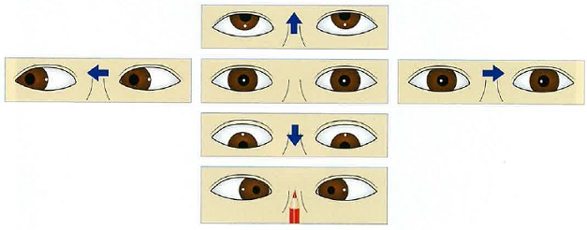
 |  | 1 | 後交連
 |  | 2 | 左内側縦束（MLF）
 |  | 3 | 左傍正中橋網様体（PPRF） | 正解
 |  | 4 | 右外転神経核
 |  | 5 | 右動眼神経核
視能訓練士 | 2022 | 眼疾病学 |  | 2022_co_22_pm067（不備問題採点除外）
 |  | 13歳の女子。中学生になり部活動を始めてから時々周辺視野が真っ白くなり、見えづらくなることを主訴に来院した。不同視弱視の既往がある。視力は右0.7（1.2×＋1.75D＝cyl－0.75D30°）、左0.6（1.2×＋3.25D＝cyl－0.75D170°）であった。両眼視機能は正常で、眼底および対光反射に異常を認めない。右眼の静的視野検査の結果を示す。中心窩閾値が低いため3回計測したところ、30dB、34dB、28dBであった。 次に行うべきなのはどれか。

 |  | 1 | 経過観察 | 正解
 |  | 2 | 蛍光眼底造影検査 | 正解
 |  | 3 | EOG検査 | 正解
 |  | 4 | ERG検査 | 正解
 |  | 5 | VEP検査 | 正解
視能訓練士 | 2022 | 生理光学 |  | 2022_co_22_pm068
 |  | 33歳の男性。コンタクトレンズ作成を希望して来院した。オートレフケラトメータの結果を示す。中間透光体と眼底に異常を認めない。 正しいのはどれか。
 |  | 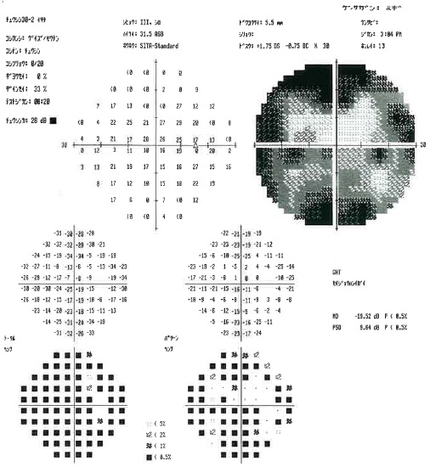 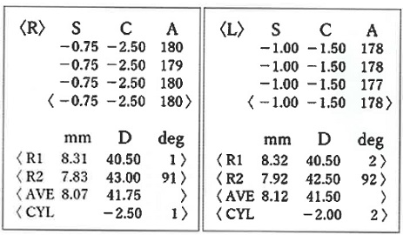
 |  | 1 | 左眼は混合乱視である。
 |  | 2 | 等価球面値で左眼の近視は右眼より強い。
 |  | 3 | トーリックコンタクトレンズは適応である。 | 正解
 |  | 4 | 左眼は平均的な角膜よりもスティープである。
 |  | 5 | 右眼の角膜乱視は主に水晶体乱視で低減されている。
視能訓練士 | 2022 | 眼科検査学 |  | 2022_co_22_pm069
 |  | 59歳の男性。高血圧の既往がある。人間ドックで眼底の異常を指摘され、精査のため来院した。眼底写真を示す。 眼底写真でみられないのはどれか。
 |  | 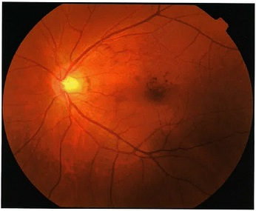
 |  | 1 | 硬性白斑 | 正解
 |  | 2 | 網膜出血
 |  | 3 | 血管の直線化
 |  | 4 | 動静脈交叉現象
 |  | 5 | 動脈の口径不同
視能訓練士 | 2022 | 視覚生理学の基礎 |  | 2022_co_22_pm070
 |  | 58歳の男性。視力は右0.02（矯正不能）。左眼に絆創膏型遮閉具を貼付して右眼視力測定中に顔を左右に動かしながら視標を探していた。Goldmann視野計検査の結果を示す。 この患者の結果で考えられるのはどれか。
 |  | 1 | &#160;
 |  |  | 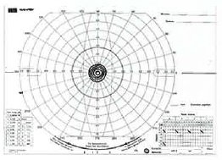
 |  | 2 | &#160;
 |  |  | 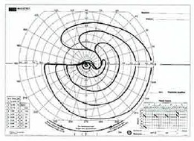
 |  | 3 | &#160;
 |  |  | 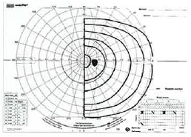
 |  | 4 | &#160; | 正解
 |  |  | 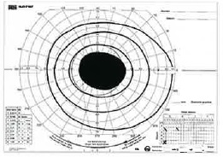
 |  | 5 | &#160;
 |  |  | 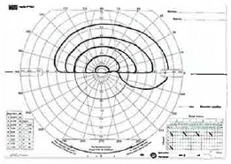
視能訓練士 | 2022 | 斜視【各型】 |  | 2022_co_22_pm071
 |  | 25歳の男性。眼精疲労を主訴に来院した。4歳ころから時々外斜視になる。視力は右1.5（矯正不能）、左1.5（矯正不能）。前眼部、中間透光体および眼底に異常を認めない。眼球運動制限はなく、輻湊は正常範囲であった。眼位の写真を示す。 この患者で有無を確認すべき所見はどれか。2つ選べ。

 |  | 1 | γ角異常
 |  | 2 | 交差固視
 |  | 3 | 斜位近視 | 正解
 |  | 4 | 片目つぶり | 正解
 |  | 5 | Bielschowsky現象
視能訓練士 | 2022 | 眼疾病学 |  | 2022_co_22_pm072
 |  | 60歳の男性。以前から右眼鼻側の結膜充血と角膜にかかる混濁があったが、徐々に大きくなってきたため来院した。右眼の細隙灯顕微鏡写真を示す。 正しいのはどれか。
 |  | 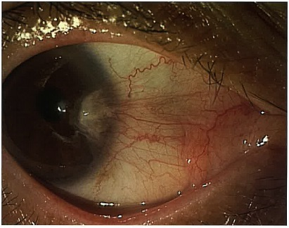
 |  | 1 | 女性に多い。
 |  | 2 | 若年者に多い。
 |  | 3 | 悪性疾患である。
 |  | 4 | 直乱視をきたす。 | 正解
 |  | 5 | 耳側には生じない。
視能訓練士 | 2022 | 斜視【斜視治療】 |  | 2022_co_22_pm073
 |  | 65歳の女性。3か月前から複視が続いている。偏位量は変化なく4⊿の内斜視と3⊿の右眼上斜視がありプリズム組み込み眼鏡を処方する。プリズムを組み込む眼と基底角度で正しいのはどれか。2つ選べ。
 |  | 1 | 右眼に5⊿基底127°
 |  | 2 | 右眼に5⊿基底217° | 正解
 |  | 3 | 右眼に5⊿基底307°
 |  | 4 | 左眼に5⊿基底37° | 正解
 |  | 5 | 左眼に5⊿基底127°
視能訓練士 | 2022 | 眼疾病学 |  | 2022_co_22_pm074
 |  | 来院時の9方向眼位写真を示す。 疾患の鑑別に有用でない検査はどれか。

 |  | 1 | 牽引試験
 |  | 2 | 大型弱視鏡 | 正解
 |  | 3 | アイステスト
 |  | 4 | 外眼筋筋電図
 |  | 5 | テンシロン試験
視能訓練士 | 2022 | 眼疾病学 |  | 2022_co_22_pm075
 |  | この患者のMRIを示す。 診断はどれか。
 |  | 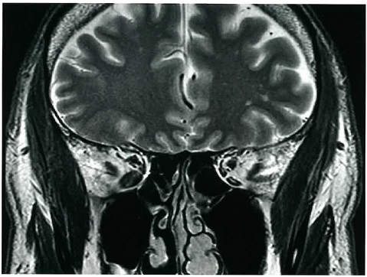
 |  | 1 | 甲状腺眼症 | 正解
 |  | 2 | 重症筋無力症
 |  | 3 | 動眼神経上枝麻痺
 |  | 4 | 慢性進行性外眼筋麻痺
 |  | 5 | Sagging eye syndrome

